主标和规格标
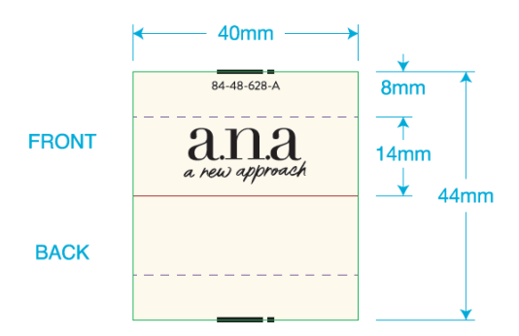
 | 一．一．主唛：（工厂自订）代码：84-48-628-A(不区分成人/少女/高大/肥人)
 |  | 订单数量 | 订购数量
 |  | 9260 | 9320

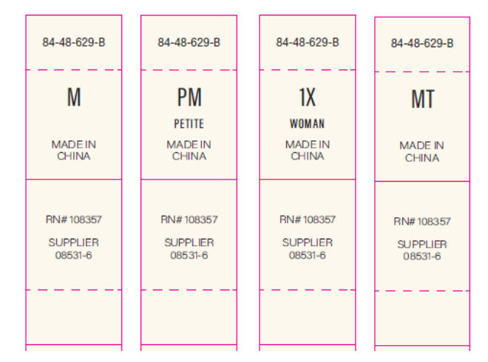
二．尺码/产地唛 ：（工厂自订）代码：84-48-629-B |  |  |  | 规格 | 订单数量 | 订购数量
 |  |  |  | XS | 708 | 720
 |  |  |  | S | 1424 | 1445
 |  |  |  | M | 2170 | 2190
 |  |  |  | L | 2162 | 2182
 |  |  |  | XL | 1470 | 1490
 |  |  |  | XXL | 734 | 746
 |  |  |  | PXS | 30 | 35
 |  |  |  | PS | 114 | 122
 |  |  |  | PM | 172 | 180
 |  |  |  | PL | 158 | 168
 |  |  |  | PXL | 88 | 96
 |  |  |  | PXXL | 30 | 35
 |  |  |  |  | 9260 | 9409

三）成分/洗水/RN#唛：配主唛色，白底黑字，代码：5E32D1
等测试OK再做洗水唛，以下内容不对；
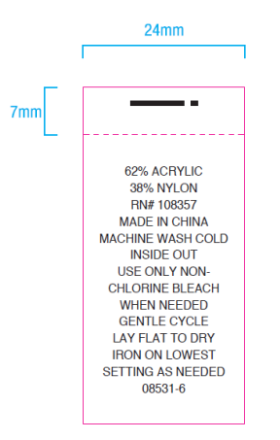
 |  | 订单数量 | 订购数量
 |  | 9260 | 9320

